界面&功能
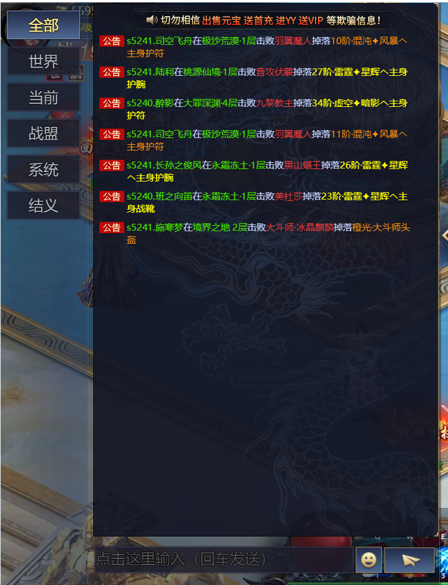
聊天及私聊系统 |  |  |  | 功能规则

 | 功能入口

 | 1.主界面点击【聊天】窗口进入

 | 世界聊天界面

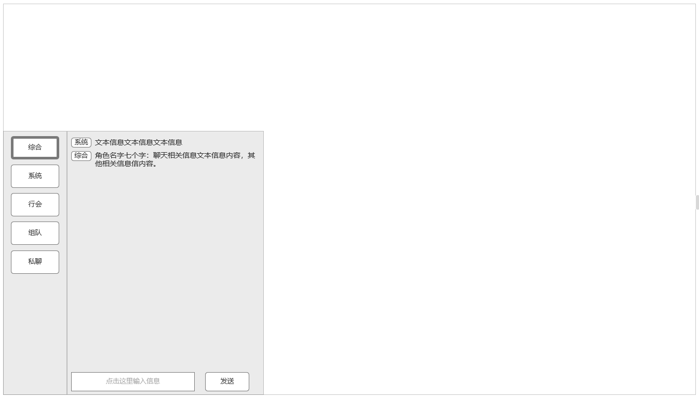
 |  | 常规信息格式：频道标签+信息文本

1
 |  | 1、聊天展开显示，对应频道数量
 |  | ▶ | 分为综合，系统，组队，行会，系统，私聊六个不同频道
 |  |  | 不同频道显示，发言采用不同规则
 |  | ▶ | 【综合】频道：
 |  |  | 1.显示规则：显示玩家世界发言及系统频道内容，使用“常规信息格式”
 |  |  | 2.发言规则：等级达到X级可发言
 |  |  | 【系统】频道：
3
 |  |  | 1.显示规则：只显示系统频道信息，使用“常规信息格式”
 |  |  | 2.发言规则：该频道无法发言
 |  |  | 【组队】频道：
 |  |  | 1.显示规则：显示当前队伍中所有人在该频道的发言，使用“常规信息格式”
 |  |  | 2.发言规则：加入任意队伍后可在当前频道发言
 |  |  | 【行会】频道：
 |  |  | 1.显示规则：显示当前所属行会中所有人在该频道的发言，使用“常规信息格式”
 |  |  | 2.发言规则：加入任意行会后可发言

 |  |  | 【私聊】频道：
 |  |  | 1.显示规则：显示与玩家在信息保留时间内进行私聊的，使用“私聊信息格式”
 |  |  | 2.发言规则：非好友系统添加到黑名单内可发起私聊，否则提示：已被对方屏蔽。
2
 |  |  | 3.私聊对象：可通过其他途径选中其他玩家发起私聊将其添加进私聊清单，添加进清单后可快捷选择。可手动删除清单中私聊对象

4

 | 私聊打开界面
 |  | 2、聊天输入框
 |  | ▶ | 未输入信息时显示频道输入规则
 |  | ▶ | 适用屏蔽字相关规则
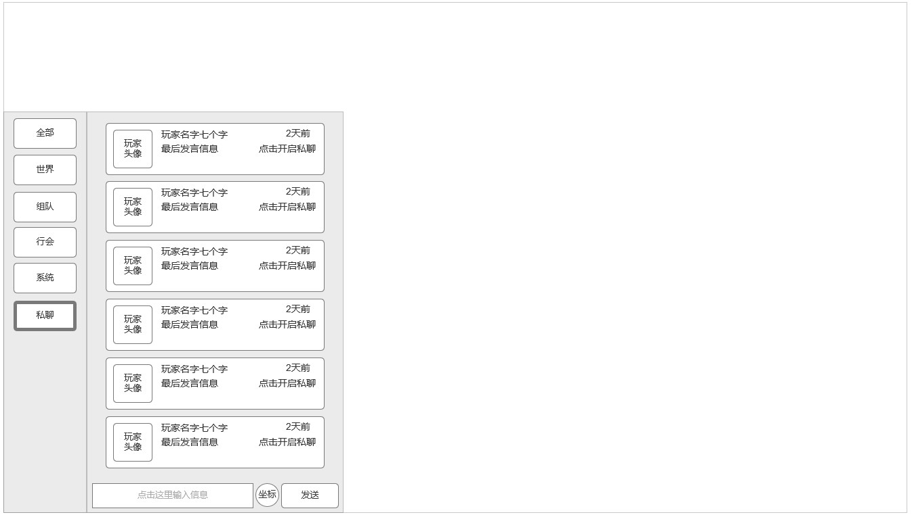
 |  | ▶ | 如符合发送要求，回车键或发送按钮进行发送

 |  | 3、常规聊天频道信息格式
 |  | ▶ | 带频道类型标签：分别为【综合】【组队】【行会】【系统】
 |  | ▶ | 非玩家信息类聊天讯息直接显示信息内容
 |  | ▶ | 玩家信息类聊天讯息附带玩家姓名+信息内容

 |  | 4、发送按钮
 |  | ▶ | 在可发言频道，并达到发言条件的情况下，输入非违禁字相关内容可点击发送按钮进行发言，也可点击回车按钮达到相同效果

 |  | 5、私聊频道可私聊对象玩家清单
 |  | ▶ | 显示可私聊对象玩家清单，单个玩家信息包含：玩家头像，玩家名字，最后发言信息，最后发言时间
 |  |  | 点击后和对应玩家进入私聊聊天框

5

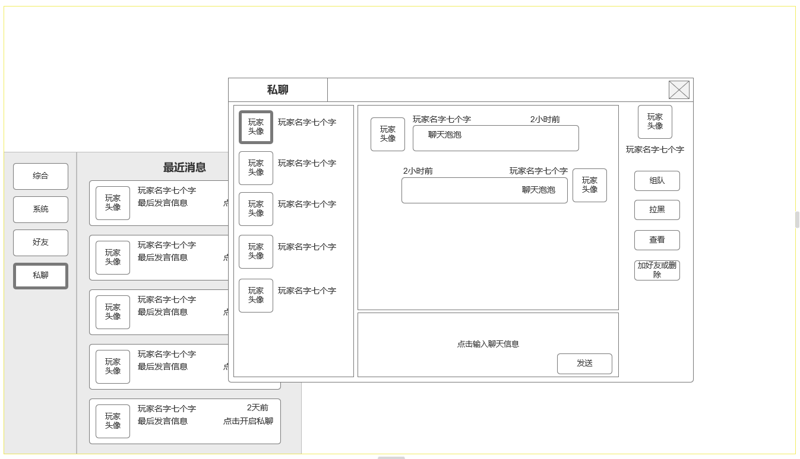
6
7
 |  | 6、私聊聊天框，与好友系统相关联，
 |  | ▶ | 显示点对点与玩家进行私聊，打开私聊窗口界面，左侧显示近期私聊玩家头衔名字，与聊天私聊频道列表一致
 |  | ▶ | 近期未进行任何私聊，则显示：最近无私聊联系人。

 |  | 7、私聊聊天窗口欧
 |  | ▶ | 显示和对方聊天信息泡泡，本方显示在右侧，私聊对象显示在左侧

 |  | 8、私聊聊天输入窗
 |  | ▶ | 点击可开始输入信息，使用回车或发送按钮确认信息，关联违禁字屏蔽字库

9
8
 |  | 9、当前选中私聊对象头像，名字和操作区
 |  | ▶ | 当前选中私聊对象头像，名字和操作区
 |  | ▶ | 可查看玩家信息，发送组队申请，好友申请。
 |  | ▶ | 也可拉黑改名玩家。如已经是好友，好友申请按钮变更为删除好友

 |  | ▶ | 好友界面可通过搜索陌生人，或选择与好友私聊打开私聊窗口

8
8

 | 参考界面

